Cover
КАМАЗ
Финансовая модель
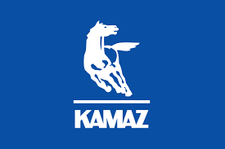

Menu:
Control panel | Revenue
Assumptions | OPEX
Balance sheet | CAPEX
Profit and loss Statement | DCF
Cash flow Statement

